상품제안서
자동차등록증(속지형) | 상품코드: S04465

 |  |  |  |  |  |  | 02-713-8555 | www.synergygift.co.kr
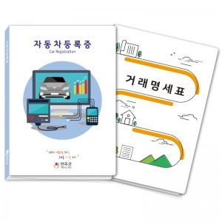

【상세/제작정보】 | <p>​<span id="husky_bookmark_end_1614157933834"></span>&nbsp;※ 명함꽂이 추가 별도문의</p>

【인쇄/포장옵션】 | 풀칼라 / 포장불가능

【공급단가】 | 수량 | 1,000~ | 2,000~ | 3,000~ | 5,000~ | 10,000~
*VAT별도 | 단가 | 620원 | 560원 | 510원 | 450원 | 420원

【상품 URL】 | https://www.synergygift.co.kr:443/src/goods_detail.php?gdno=18218

